Trang_bìa
Posts and Telecommunications Institute of Technology |  |  |  |  |  |  | Thiết kế |  | Tài liệu phát triển |  | Tên hệ thống |  |  | Website bán văn phòng phẩm |  |  |  | Người tạo |  | Bac.PD | Ngày tạo |  | 2023-10-01
 |  |  |  |  |  |  |  |  |  |  |  |  |  |  |  |  |  | Người cập nhật |  |  | Ngày cập nhật
 |  |  |  |  |  |  |  |  |  |  | Màn hình (ID) |  |  | Update_Info_Customer |  | Màn hình (Tên) |  | Cập nhật thông tin tài khoản khách hàng

 | WEBSITE BÁN VĂN PHÒNG PHẨM Tài liệu phát triển hệ thống

 | Version 1.0

 |  |  |  |  |  |  |  |  |  | 1. Mục đích |  |  |  | 7. Giao diện màn hình
 |  |  |  |  |  |  |  |  |  | 2. Giới hạn hoạt động |  |  |  | 8. Danh sách hạng mục
 |  |  |  |  |  |  |  |  |  | 3. Giới hạn hệ thống |  |  |  | 9. Khái quát chức năng
 |  |  |  |  |  |  |  |  |  | 4. Chức năng liên quan |  |  |  | 10. Xử lý chi tiết
 |  |  |  |  |  |  |  |  |  | 5. Không bao gồm
 |  |  |  |  |  |  |  |  |  | 6. Sơ đồ

Posts and Telecommunications Institute of Technology |  |  |  |  |  |  | Thiết kế |  | Tài liệu phát triển |  | Tên hệ thống |  |  | Website bán văn phòng phẩm |  |  |  | Người tạo |  | Bac.PD | Ngày tạo |  | 2023-10-01
 |  |  |  |  |  |  |  |  |  |  |  |  |  |  |  |  |  | Người cập nhật |  |  | Ngày cập nhật
 |  |  |  |  |  |  |  |  |  |  | Màn hình (ID) |  |  | Update_Info_customer |  | Màn hình (Tên) |  | Cập nhật thông tin tài khoản khách hàng

 | Lịch sử chỉnh sửa

 | Ver |  | Ngày cập nhật |  |  | Nội dung cập nhật |  |  |  |  |  |  |  | Người cập nhật
 |  |  |  |  |  |  |  |  |  |  |  |  |  |  | Ngày duyệt |  | Người duyệt |  | Ngày duyệt |  |  | Người duyệt
 | 1 |  | 2023-10-01 |  |  | Tạo mới |  |  |  |  |  |  |  | Bac.PD

Posts and Telecommunications Institute of Technology |  |  |  |  |  |  | Thiết kế |  | Tài liệu phát triển |  | Tên hệ thống |  |  | Website bán văn phòng phẩm |  |  |  | Người tạo |  | Bac.PD | Ngày tạo |  | 2023-10-01
 |  |  |  |  |  |  |  |  |  |  |  |  |  |  |  |  |  | Người cập nhật |  |  | Ngày cập nhật
 |  |  |  |  |  |  |  |  |  |  | Màn hình (ID) |  |  | Update_Info_customer |  | Màn hình (Tên) |  | Cập nhật thông tin tài khoản khách hàng

 | 1. Mục đích
 |  | - Dùng để khách hàng cập nhật hồ sơ cá nhân
 |  | - Khách hàng nhập tất cả các thông tin cơ bản
 |  | - Sau khi nhất nút hoàn tất, hệ thống sẽ kiểm tra
 |  |  | + Trường hợp phát sinh lỗi, hệ thống sẽ thông báo lỗi cho người dùng tại màn hình này.
 |  |  | + Nếu hoàn tất (cập nhật dữ liệu thành công), hệ thống sẽ quay lại màn hình chính
 | 2. Giới hạn hoạt động
 |  | Không có

 | 3. Giới hạn hệ thống
 |  | Không có

 | 4. Chức năng liên quan
 |  | Lấy ảnh từ máy tính

 | 5. Không bao gồm
 |  | Không có

Posts and Telecommunications Institute of Technology |  |  |  |  |  |  | Thiết kế |  | Tài liệu phát triển |  | Tên hệ thống |  |  | Website bán văn phòng phẩm |  |  |  | Người tạo |  | Bac.PD | Ngày tạo |  | 2023-10-01
 |  |  |  |  |  |  |  |  |  |  |  |  |  |  |  |  |  | Người cập nhật |  |  | Ngày cập nhật
 |  |  |  |  |  |  |  |  |  |  | Màn hình (ID) |  |  | Update_Info_customer |  | Màn hình (Tên) |  | Cập nhật thông tin tài khoản khách hàng

Màn hình cập nhật thông tin
 | 6. Sơ đồ

Khởi động
hệ thống

Màn hình chính

Cloudinary
Customer

 | Table

 |  |  | № | Loại | Tên |  |  |  |  |  |  | I/O | Ghi Chú
 |  |  | 1 | M | Customer |  |  | Table quản lý thông tin khách hàng |  |  |  | I/O
 |  |  | 2 | M | Cloudinary |  |  | Cloud lưu trữ hình ảnh, media |  |  |  | I/O
 |  |  | 4
 |  |  | 5
 |  |  | 6
 |  |  | 7
 |  |  | 8
 |  |  | 9
 |  |  | 10

 |  |  |  | ※ Loại (M: Master / T: Transaction table / Ⅰ: INI file / W: work table / V: view / S: stored procedures / L: SQL loader / F: file)

Thiết_kế
Posts and Telecommunications Institute of Technology |  |  |  | Thiết kế |  |  | Tài liệu phát triển |  |  |  |  | Tên hệ thống |  |  | Website bán văn phòng phẩm |  |  | Người tạo | Bac.PD | Ngày tạo | 2023-10-01
 |  |  |  |  |  |  |  |  |  |  |  |  |  |  |  |  |  | Người cập nhật |  | Ngày cập nhật
 |  |  |  |  |  |  |  |  |  |  |  | Màn hình (ID) |  |  | Update_Info_customer |  | Màn hình (Tên) | Cập nhật thông tin tài khoản khách hàng

 | 7. Giao diện

 |  |  |  |  |  | *Hình giao diện chính

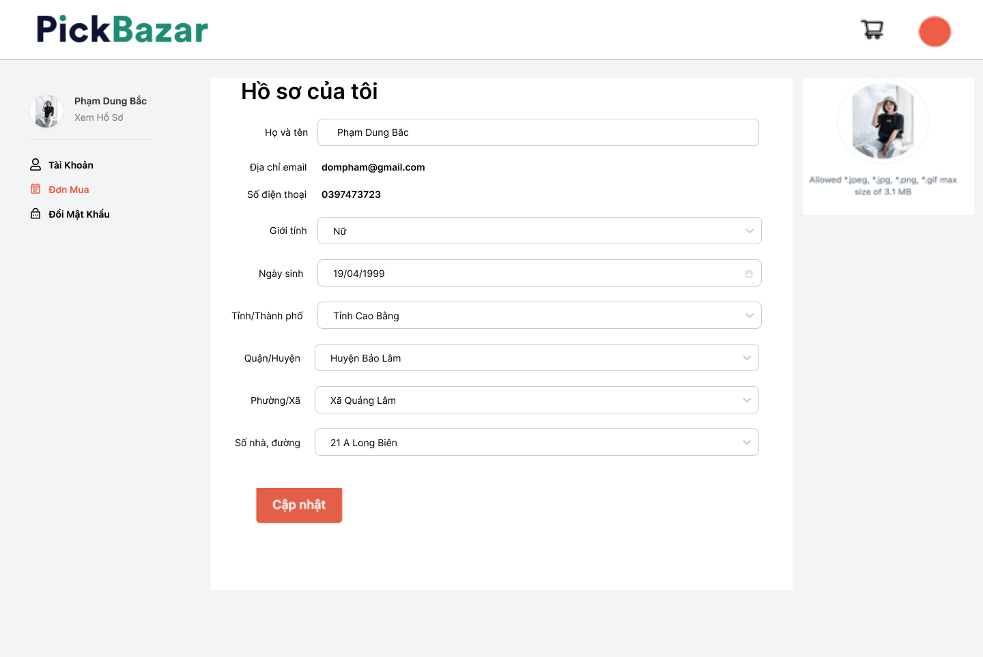

Posts and Telecommunications Institute of Technology |  |  |  | Thiết kế |  |  | Tài liệu phát triển |  |  |  |  | Tên hệ thống |  |  | Website bán văn phòng phẩm |  |  | Người tạo | Bac.PD | Ngày tạo | 2023-10-01
 |  |  |  |  |  |  |  |  |  |  |  |  |  |  |  |  |  | Người cập nhật |  | Ngày cập nhật
 |  |  |  |  |  |  |  |  |  |  |  | Màn hình (ID) |  |  | Update_Info_customer |  | Màn hình (Tên) | Cập nhật thông tin tài khoản khách hàng

 | 8. Danh sách hạng mục

 |  | [Vùng hiển thị cố định]
 |  | № | Tên hạng mục |  | Control |  |  |  |  | Nội dung hiển thị |  |  |  |  |  |  | Ý nghĩa
 |  | 1 | Họ và tên |  | TextView |  |  |  |  | Họ và tên |  |  |  |  |  |  | Mô tả nội dung nhập cho người dùng
 |  | 2 | Số điện thoại |  | TextView |  |  |  |  | Số điện thoại |  |  |  |  |  |  | Mô tả thông tin cho người dùng
 |  | 3 | Địa chỉ email |  | TextView |  |  |  |  | Địa chỉ email |  |  |  |  |  |  | Mô tả thông tin cho người dùng
 |  | 4 | Tỉnh/Thành phố |  | TextView |  |  |  |  | Địa chỉ tỉnh/thành phố |  |  |  |  |  |  | Mô tả nội dung nhập cho người dùng
 |  | 5 | Quận/Huyện |  | TextView |  |  |  |  | Địa chỉ quận/huyện |  |  |  |  |  |  | Mô tả nội dung nhập cho người dùng
 |  | 6 | Phường/Xã |  | TextView |  |  |  |  | Địa chỉ phường/xã |  |  |  |  |  |  | Mô tả nội dung nhập cho người dùng
 |  | 7 | Số nhà, đường |  | TextView |  |  |  |  | Địa chỉ cụ thể |  |  |  |  |  |  | Mô tả nội dung nhập cho người dùng
 |  | 8 | Hình đại diện |  | Image |  |  |  |  | Hình ảnh đại diện |  |  |  |  |  |  | Mô tả nội dung nhập cho người dùng
 |  | 9 | Ngày sinh |  | TextView |  |  |  |  | Ngày sinh |  |  |  |  |  |  | Mô tả nội dung nhập cho người dùng
 |  | 10 | Giới tính |  | TextView |  |  |  |  | Giới tính |  |  |  |  |  |  | Mô tả nội dung nhập cho người dùng

 |  | [Vùng nhập]
 |  | № | Tên hạng mục | Loại dữ liệu | Độ dài |  |  | Bắt buộc |  |  | I/O | Control |  | Format |  | Ghi chú
 |  | 1 | Hình đại diện | Image |  |  |  |  |  |  | Out | File Input
 |  | 2 | Giới tính | Chuỗi chữ | 4 |  |  |  |  |  | In/Out | Select
 |  | 3 | Họ và tên | Chuỗi chữ | 100 |  |  |  | Y |  | In/Out | Input
 |  | 4 | Ngày sinh | Date |  |  |  |  |  |  | In/Out | Datepicker |  | dd/mm/yyyy
 |  | 5 | Tỉnh/Thành phố | Chuỗi chữ | 50 |  |  |  |  |  | In/Out | Select
 |  | 6 | Quận/Huyện | Chuỗi chữ | 50 |  |  |  |  |  | In/Out | Select
 |  | 7 | Phường/Xã | Chuỗi chữ | 50 |  |  |  |  |  | In/Out | Select
 |  | 8 | Số nhà, đường | Chuỗi chữ | 100 |  |  |  |  |  | In/Out | Input

 |  | [Vùng nút]
 |  | № | Tên hạng mục |  | Control |  |  |  |  |  |  |  | Ghi chú
 |  | 1 | Đổi avatar |  | Image
 |  | 2 | Đổi ngày sinh |  | Datepicker
 |  | 3 | Đổi Tỉnh/Thành phố |  | Select
 |  | 4 | Đổi Quận/Huyện |  | Select
 |  | 5 | Đổi Phường/Xã |  | Select
 |  | 6 | Đổi giới tính |  | Select
 |  | 7 | Cập nhật |  | Button

Posts and Telecommunications Institute of Technology |  |  |  | Thiết kế |  |  | Tài liệu phát triển |  |  |  |  | Tên hệ thống |  |  | Website bán văn phòng phẩm |  |  | Người tạo | Bac.PD | Ngày tạo | 2023-10-01
 |  |  |  |  |  |  |  |  |  |  |  |  |  |  |  |  |  | Người cập nhật |  | Ngày cập nhật
 |  |  |  |  |  |  |  |  |  |  |  | Màn hình (ID) |  |  | Update_Info_customer |  | Màn hình (Tên) | Cập nhật thông tin tài khoản khách hàng

 | 9. Khái quát chức năng
 |  | (1) Hiển thị ban đầu
 |  |  | 1. Hiển thị màn hình ở trạng thái ban đầu

 |  | (2) Thay đổi ảnh đại diện
 |  |  | 1. Nhấn vào ảnh avatar để thay đổi ảnh
 |  |  | 2. Người dùng chọn hình ảnh từ máy tính
 |  |  | Nếu ứng dụng upload image thành công thì hiển thị hình ảnh preview hiển thị lên Image
 |  |  | Ngược lại, thông báo lỗi cho người dùng

 |  | (3) Thay đổi ngày sinh
 |  |  | 1. Nhấn vào Datepicker ngày sinh để thay đổi
 |  |  | 2. Hiển thị DatePicker để người dùng chọn ngày, tháng, năm.
 |  |  | Sau khi chọn hoàn tất hiển thị kết quả ra view

 |  | (4) Thay đổi Tỉnh/Thành phố
 |  |  | 1. Nhấn vào Select Tỉnh/Thành phố để thay đổi
 |  |  | 2. Hiển thị danh sách các tỉnh/thành phố
 |  |  | Sau khi người dùng chọn hoàn tất, nội dung sẽ hiển thị ra view

 |  | (5) Thay đổi Quận/Huyện
 |  |  | 1. Nhấn vào Select Quận/Huyện để thay đổi
 |  |  | 2. Hiển thị danh sách các quận/huyện
 |  |  | Sau khi người dùng chọn hoàn tất, nội dung sẽ hiển thị ra view

 |  | (6) Thay đổi Phường/Xã
 |  |  | 1. Nhấn vào Select Phường/Xã để thay đổi
 |  |  | 2. Hiển thị danh sách các phường/xã
 |  |  | Sau khi người dùng chọn hoàn tất, nội dung sẽ hiển thị ra view

 |  | (7) Thay đổi Giới tính
 |  |  | 1. Nhấn vào Select Giới tính để thay đổi
 |  |  | 2. Hiển thị danh sách gồm nam và nữ
 |  |  | Sau khi người dùng chọn hoàn tất, nội dung sẽ hiển thị ra view

 |  | (6) Lưu hồ sơ của người dùng
 |  |  | 1. Nhấn button "Cập nhật" để xử lý
 |  |  | 2. Kiểm tra thông tin ở các trường bắt buộc
 |  |  | Nếu có lỗi, thông báo lỗi tại màn hình này
 |  |  | Lưu thành công thì quay lại màn hình chính của ứng dụng

Posts and Telecommunications Institute of Technology |  |  |  | Thiết kế |  |  | Tài liệu phát triển |  |  |  |  | Tên hệ thống |  |  | Website bán văn phòng phẩm |  |  | Người tạo | Bac.PD | Ngày tạo | 2023-10-01
 |  |  |  |  |  |  |  |  |  |  |  |  |  |  |  |  |  | Người cập nhật |  | Ngày cập nhật
 |  |  |  |  |  |  |  |  |  |  |  | Màn hình (ID) |  |  | Update_Info_customer |  | Màn hình (Tên) | Cập nhật thông tin tài khoản khách hàng

 | 10. Xử lý chi tiết
 |  | (1) Hiển thị ban đầu
 |  |  | Xem chi tiết
 |  | (2) Thay đổi ảnh đại diện
 |  |  | Xem chi tiết
 |  | (3) Thay đổi ngày sinh
 |  |  | Xem chi tiết
 |  | (4) Thay đổi địa chỉ (Quận/huyện)
 |  |  | Xem chi tiết
 |  | (5) Cập nhật công việc từng làm
 |  |  | Xem chi tiết
 |  | (6) Lưu hồ sơ
 |  |  | Xem chi tiết

Xử lý 10.2
Posts and Telecommunications Institute of Technology |  |  |  |  | Thiết kế | Tài liệu phát triển | Tên hệ thống | Website bán văn phòng phẩm |  | Người tạo | Bac.PD | Ngày tạo | 2023-10-01
 |  |  |  |  |  |  |  |  |  | Người cập nhật |  | Ngày cập nhật
 |  |  |  |  |  |  | Màn hình (ID) | Update_Info_customer | Màn hình (Tên) | Cập nhật thông tin tài khoản khách hàng

 | 10. Xử lý chi tiết
 |  | (2) Thay đổi ảnh đại diện
 |  |  | 1. Nhấn avatar để thực hiện xử lý
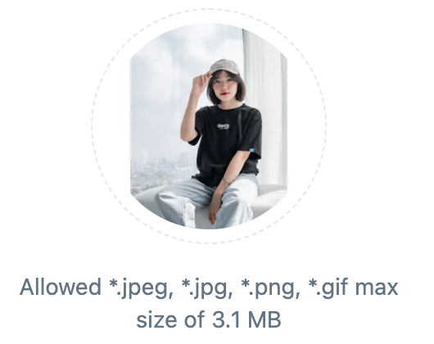

 |  |  |  | Giao diện minh hoạ

 |  |  | 2. Hiển thị danh sách hình ảnh từ máy tính user

 |  |  | 3. Nhận kết quả trả về từ máy tính user và hiển thị lên Image

Xử lý 10.3
Posts and Telecommunications Institute of Technology |  |  |  |  |  |  | Thiết kế | Tài liệu phát triển | Tên hệ thống | Website bán văn phòng phẩm |  | Người tạo | Bac.PD | Ngày tạo | 2023-10-01
 |  |  |  |  |  |  |  |  |  |  |  | Người cập nhật |  | Ngày cập nhật
 |  |  |  |  |  |  |  |  | Màn hình (ID) | Update_Info_customer | Màn hình (Tên) | Cập nhật thông tin tài khoản khách hàng

 | 10. Xử lý chi tiết
 |  | (3) Thay đổi ngày sinh
 |  |  | 1. Nhấn vào Datepicker ngày sinh để thay đổi
 |  |  | 2. Hiển thị DatePicker để người dùng chọn ngày, tháng, năm.
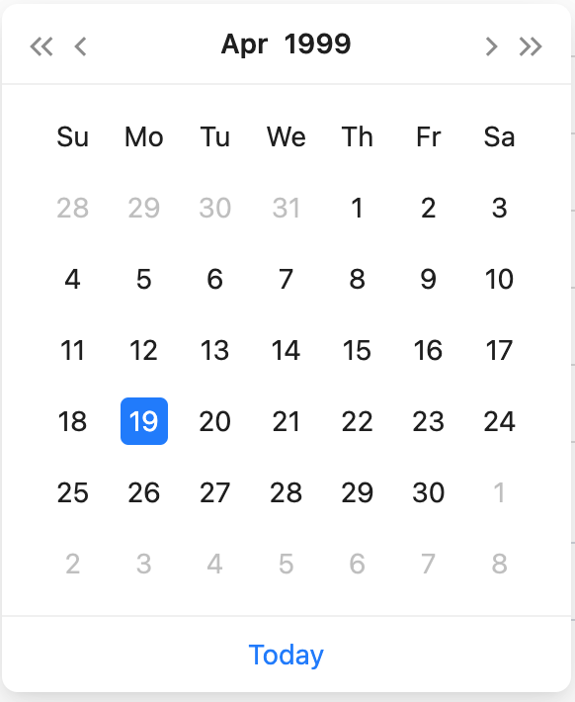

 |  |  |  |  |  | Hình minh hoạ

 |  |  | 3.Sau khi chọn hoàn tất hiển thị kết quả ra view

 |  |  |  |  |  | Giao diện minh hoạ

 |  |  |  | a. Xử lý button "XOÁ TẤT CẢ"
 |  |  |  |  | Bỏ chọn tất cả các item
 |  |  |  | b. Xử lý button "HOÀN TẤT"
 |  |  |  |  | Hiển thị các tên các item đã chọn ra TextView

Xử lý 10.4
Posts and Telecommunications Institute of Technology |  |  |  |  | Thiết kế | Tài liệu phát triển | Tên hệ thống | Website bán văn phòng phẩm |  | Người tạo | Bac.PD | Ngày tạo | 2023-10-01
 |  |  |  |  |  |  |  |  |  | Người cập nhật |  | Ngày cập nhật
 |  |  |  |  |  |  | Màn hình (ID) | Update_Info_customer | Màn hình (Tên) | Cập nhật thông tin tài khoản khách hàng

 | 10. Xử lý chi tiết
 |  | (4) Thay đổi Tỉnh/Thành phố
 |  |  | 1. Hiển thị select danh sách các tỉnh/thành phố cho người dùng chọn
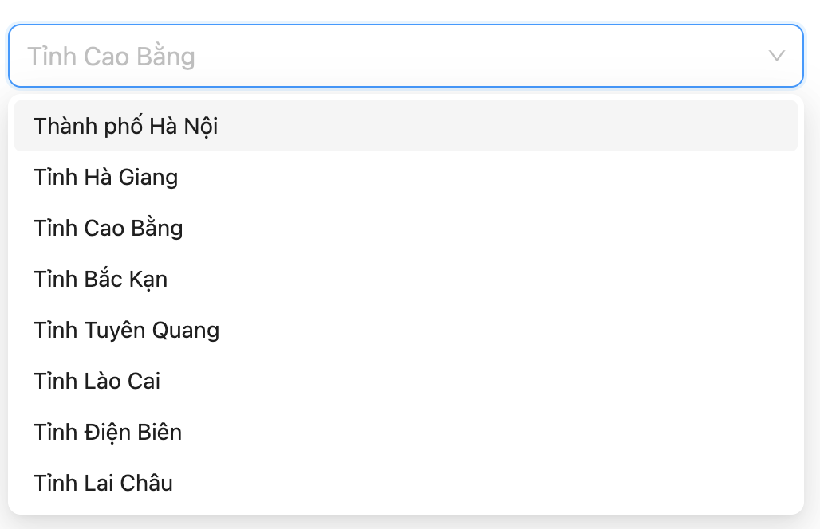

 |  |  |  | Hình minh hoạ
 |  |  | 2. Lưu lại lựa chọn của người dùng

Xử lý 10.5
Posts and Telecommunications Institute of Technology |  |  |  |  | Thiết kế | Tài liệu phát triển | Tên hệ thống | Website bán văn phòng phẩm |  | Người tạo | Bac.PD | Ngày tạo | 2023-10-01
 |  |  |  |  |  |  |  |  |  | Người cập nhật |  | Ngày cập nhật
 |  |  |  |  |  |  | Màn hình (ID) | Update_Info_customer | Màn hình (Tên) | Cập nhật thông tin tài khoản khách hàng

 | 10. Xử lý chi tiết
 |  | (5) Thay đổi Quận/Huyện
 |  |  | 1. Hiển thị select danh sách các quận/huyện cho người dùng chọn
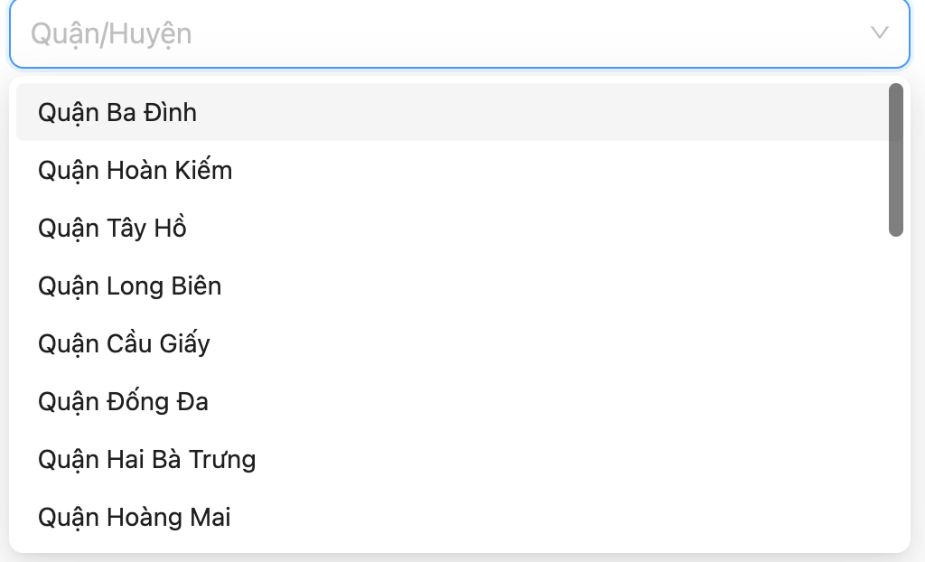

 |  |  |  | Hình minh hoạ
 |  |  | 2. Lưu lại lựa chọn của người dùng

Xử lý 10.6
Posts and Telecommunications Institute of Technology |  |  |  |  | Thiết kế | Tài liệu phát triển | Tên hệ thống | Website bán văn phòng phẩm |  | Người tạo | Bac.PD | Ngày tạo | 2023-10-01
 |  |  |  |  |  |  |  |  |  | Người cập nhật |  | Ngày cập nhật
 |  |  |  |  |  |  | Màn hình (ID) | Update_Info_customer | Màn hình (Tên) | Cập nhật thông tin tài khoản khách hàng

 | 10. Xử lý chi tiết
 |  | (6) Thay đổi Phường/Xã
 |  |  | 1. Hiển thị select danh sách các phường/xã cho người dùng chọn
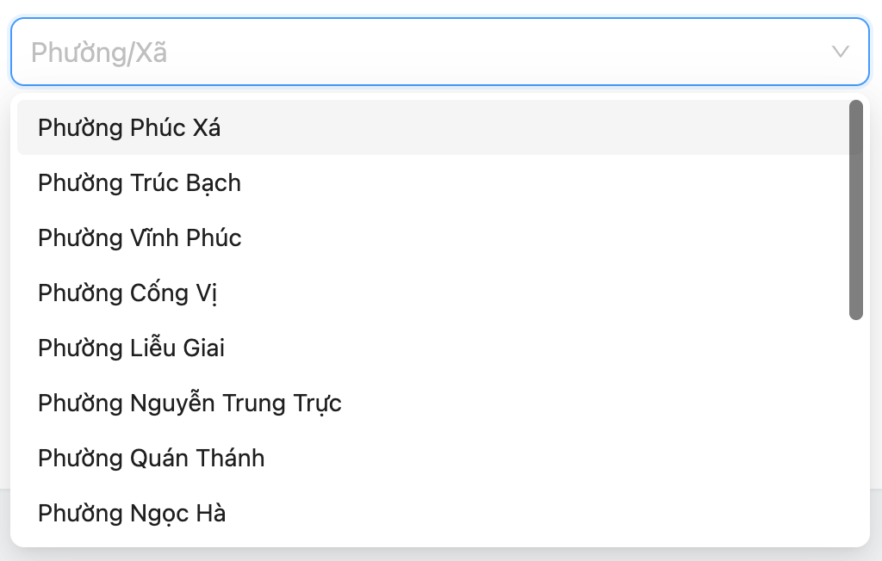

 |  |  |  | Hình minh hoạ
 |  |  | 2. Lưu lại lựa chọn của người dùng

